控件说明
编号 | 名称 | 控件名称 | 参数 | 说明 | 参考图
0001 | 通用标题栏 | Assets\Prefabs\UITemplates\Frame_Title.prefab |  | 1、标题栏的名称可以根据需求自定义； 2、缺少？帮助信息，等待美术补充效果图
0002 | 通用货币栏 | Assets\Prefabs\UITemplates\Frame_Money.prefab |  | 1、货币需要数字分结号； 2、货币栏内的货币数量可以根据功能需要单独定义，例如金币会长于钻石类 3、货币图标可以根据需求动态替换； 4、最多显示四种货币，默认右对齐
0003 | 通用一级页签 | Assets\Prefabs\UITemplates\Frame_TopTabs.prefab |  | 1、文本需支持自定义； 2、页签数量需支持自定义； 3、需支持红点显示
0004 | 通用二级页签 | Assets\Prefabs\UITemplates\Frame_SideTabs.prefab |  | 1、显示的图标需支持自定义； 2、页签数量需支持自定义； 3、需支持红点显示
0005 | 通用双层列表（可下拉） | Assets\Prefabs\UITemplates\TabList.prefab |  | 1、文本可支持自定义； 2、需支持红点显示
0006 | 通用物品Icon | Assets\Prefabs\UITemplates\ItemIconNew.prefab |  | 1、单独散件 2、目前有四种大小，需支持等比缩小 {常规使用原大小，列表类展示使用，主界面任务追踪栏，获得物品漂浮}
0007 | 通用材料Icon | Assets\Prefabs\UITemplates\MaterialIcon.prefab |  | 1、单独散件 2、目前有四种大小，需支持等比缩小 {常规使用原大小，列表类展示使用，主界面任务追踪栏，获得物品漂浮} | 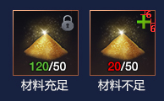
0008 | 通用背包栏 | Assets\Prefabs\UITemplates\Frame_PackInv.prefab |  | 1、固定背包框大小位置 | 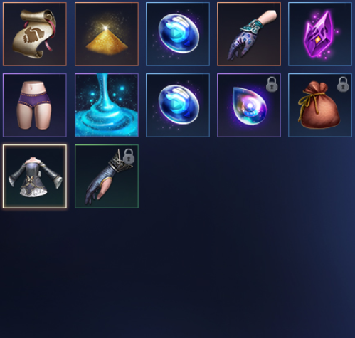
0009 | 通用按钮货币（（绿方，灰紫方，蓝方，灰紫圆）） | Assets\Prefabs\UITemplates\Btn_0009_1.prefab; Assets\Prefabs\UITemplates\Btn_0009_2.prefab; Assets\Prefabs\UITemplates\Btn_0009_3.prefab; Assets\Prefabs\UITemplates\Btn_0009_4.prefab; |  | 1、货币需要数字分结号； 2、货币图标可以根据需求动态替换； 3、底宽宽度支持自定义； 4、文本内容支持自定义；
0010 | 通用按钮（方，圆） | Assets\Prefabs\UITemplates\Btn_0011_1.prefab; Assets\Prefabs\UITemplates\Btn_0011_2.prefab; Assets\Prefabs\UITemplates\Btn_0011_3.prefab; Assets\Prefabs\UITemplates\Btn_0011_4.prefab; |  | 1、宽高大小支持自定义（每个界面的长度，高度会不一样）； 2、文本支持自定义； 3、Img自定义（方便样式之间的切换，不用做多个控件）；
0011 | 通用数量输入框 | Assets\Prefabs\UITemplates\ Frame_NumInput.prefab |  | 1、输入栏宽度自定义 2、数量文本自定义
0012 | 通用累积领取类宝箱 |  |  | 1、进度条长度自定义 2、宝箱数量自定义 3、需支持可领取特效 4、 宝箱下放文字描述自定义 5、 宝箱图标自定义
0013 | 通用品质筛选框 | Assets\Prefabs\UITemplates\DropDown_Down.prefab; Assets\Prefabs\UITemplates\DropDown_Up.prefab |  | 1、需要支持不同的展开方向（上、下）； 2、需支持底宽宽度自定义； 3、显示的品质需要支持自定义； | 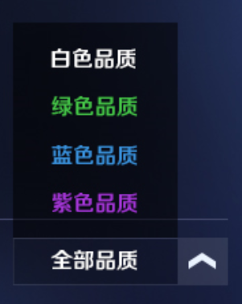
0014 | 按钮流光/红点提示 | Assets\Prefabs\UITemplates\Img_BtnFloatFx.prefab; Assets\Prefabs\UITemplates\Img_RedPoint.prefab |  | 根据功能需求调用 | 
0015 | 通用空槽Icon |  |  | 出现通用物品/材料icon时隐藏空槽icon | 